y'=2y-1
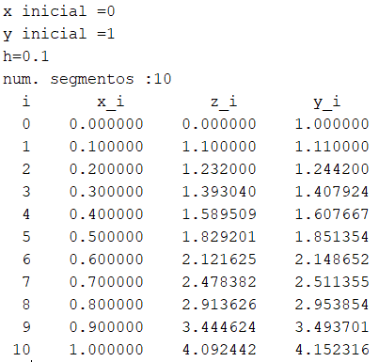
x0 | 0
x1 | 1
Nsegment. | 10

h | 0.1
Heun
xn | yn | y'=2y-1 | delta y | xn+h | yn+delta | y' n+1 | prom | corr | f(x)
$$\frac{e^{2x+c1}}{2}+ \frac{1}{2}$$
0 | 1 | 1 | 0.1 | 0.1 | 1.1 | 1.2 | 1.1 | 0.11 | 1
0.1 | 1.11 | 1.22 | 0.122 | 0.2 | 1.232 | 1.464 | 1.342 | 0.1342 | 1.1107013791
0.2 | 1.2442 | 1.4884 | 0.14884 | 0.3 | 1.39304 | 1.78608 | 1.63724 | 0.163724 | 1.2459123488
0.3 | 1.407924 | 1.815848 | 0.1815848 | 0.4 | 1.5895088 | 2.1790176 | 1.9974328 | 0.19974328 | 1.4110594002
0.4 | 1.60766728 | 2.21533456 | 0.221533456 | 0.5 | 1.829200736 | 2.658401472 | 2.436868016 | 0.2436868016 | 1.6127704642
0.5 | 1.8513540816 | 2.7027081632 | 0.27027081632 | 0.6 | 2.1216248979 | 3.2432497958 | 2.9729789795 | 0.29729789795 | 1.8591409142
0.6 | 2.1486519796 | 3.2973039591 | 0.32973039591 | 0.7 | 2.4783823755 | 3.9567647509 | 3.627034355 | 0.3627034355 | 2.1600584614
0.7 | 2.5113554151 | 4.0227108301 | 0.40227108301 | 0.8 | 2.9136264981 | 4.8272529961 | 4.4249819131 | 0.44249819131 | 2.5275999834
0.8 | 2.9538536064 | 4.9077072127 | 0.49077072127 | 0.9 | 3.4446243276 | 5.8892486553 | 5.398477934 | 0.5398477934 | 2.9765162122
0.9 | 3.4937013998 | 5.9874027995 | 0.59874027995 | 1 | 4.0924416797 | 7.1848833594 | 6.5861430795 | 0.65861430795 | 3.5248237322
1 | 4.1523157077 | 7.3046314154 | 0.73046314154 | 1.1 | 4.8827788493 | 8.7655576985 | 8.035094557 | 0.8035094557 | 4.1945280495

y'=0.1x-3raiz(x)
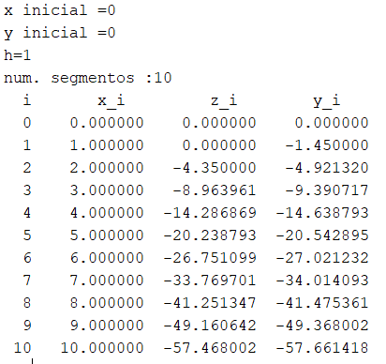
x0 | 0
x1 | 10
Nsegment. | 10

h | 1
Heun
xn | yn | y'=0.1x-3raiz(x) | delta y | xn+h | yn+delta | y' n+1 | prom | corr | f(x)
$$\frac{x^{2}}{20}−2x^{\frac{3}{2}}$$
0 | 0 | 0 | 0 | 1 | 0 | -2.9 | -1.45 | -1.45 | 0
1 | -1.45 | -2.9 | -2.9 | 2 | -4.35 | -4.0426406871 | -3.4713203436 | -3.4713203436 | -1.95
2 | -4.9213203436 | -4.0426406871 | -4.0426406871 | 3 | -8.9639610307 | -4.8961524227 | -4.4693965549 | -4.4693965549 | -5.4568542495
3 | -9.3907168985 | -4.8961524227 | -4.8961524227 | 4 | -14.286869321 | -5.6 | -5.2480762114 | -5.2480762114 | -9.9423048454
4 | -14.63879311 | -5.6 | -5.6 | 5 | -20.23879311 | -6.2082039325 | -5.9041019662 | -5.9041019662 | -15.2
5 | -20.542895076 | -6.2082039325 | -6.2082039325 | 6 | -26.751099009 | -6.7484692283 | -6.4783365804 | -6.4783365804 | -21.110679775
6 | -27.021231657 | -6.7484692283 | -6.7484692283 | 7 | -33.769700885 | -7.2372539332 | -6.9928615808 | -6.9928615808 | -27.593876913
7 | -34.014093237 | -7.2372539332 | -7.2372539332 | 8 | -41.25134717 | -7.6852813742 | -7.4612676537 | -7.4612676537 | -34.590518355
8 | -41.475360891 | -7.6852813742 | -7.6852813742 | 9 | -49.160642265 | -8.1 | -7.8926406871 | -7.8926406871 | -42.054833996
9 | -49.368001578 | -8.1 | -8.1 | 10 | -57.468001578 | -8.4868329805 | -8.2934164903 | -8.2934164903 | -49.95
10 | -57.661418068 | -8.4868329805 | -8.4868329805 | 11 | -66.148251049 | -8.8498743711 | -8.6683536758 | -8.6683536758 | -58.245553203

y'=xy+xy²
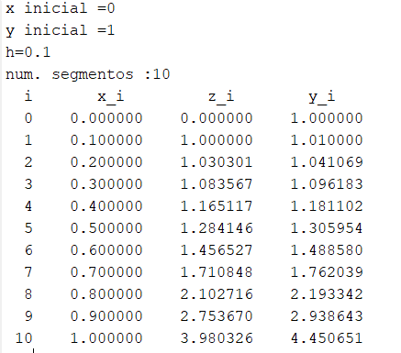
x0 | 0
x1 | 1
Nsegment. | 10

h | 0.1
Heun
xn | yn | y'=xy+xy² | delta y | xn+h | yn+delta | y' n+1 | prom | corr | f(x)
$$−\frac{e^{\frac{x²}{2}}}{−2+e^{\frac{x²}{2}}}$$
0 | 1 | 0 | 0 | 0.1 | 1 | 0.2 | 0.1 | 0.01 | 1
0.1 | 1.01 | 0.20301 | 0.020301 | 0.2 | 1.030301 | 0.41836423012 | 0.31068711506 | 0.031068711506 | 1.0100755456
0.2 | 1.0410687115 | 0.42497855472 | 0.042497855472 | 0.3 | 1.083566567 | 0.67730492161 | 0.55114173817 | 0.055114173817 | 1.0412356964
0.3 | 1.0961828853 | 0.68933994102 | 0.068933994102 | 0.4 | 1.1651168794 | 1.0090456889 | 0.84919281494 | 0.084919281494 | 1.0964972833
0.4 | 1.1811021668 | 1.0304417981 | 0.10304417981 | 0.5 | 1.2841463466 | 1.4665890931 | 1.2485154456 | 0.12485154456 | 1.1817080675
0.5 | 1.3059537114 | 1.5057344038 | 0.15057344038 | 0.6 | 1.4565271518 | 2.1467990973 | 1.8262667506 | 0.18262667506 | 1.307200128
0.6 | 1.4885803864 | 2.222671172 | 0.2222671172 | 0.7 | 1.7108475036 | 3.246492679 | 2.7345819255 | 0.27345819255 | 1.4913344013
0.7 | 1.762038579 | 3.406772973 | 0.3406772973 | 0.8 | 2.1027158763 | 5.2193039461 | 4.3130384595 | 0.43130384595 | 1.768630964
0.8 | 2.1933424249 | 5.6032747344 | 0.56032747344 | 0.9 | 2.7536698984 | 9.3027310268 | 7.4530028806 | 0.74530028806 | 2.2109313684
0.9 | 2.938642713 | 10.416837337 | 1.0416837337 | 1 | 3.9803264467 | 19.823325069 | 15.120081203 | 1.5120081203 | 2.9944277737
1 | 4.4506508333 | 24.258943673 | 2.4258943673 | 1.1 | 6.8765452006 | 59.579761006 | 41.91935234 | 4.191935234 | 4.6934844987

